Chi tiết địa chất
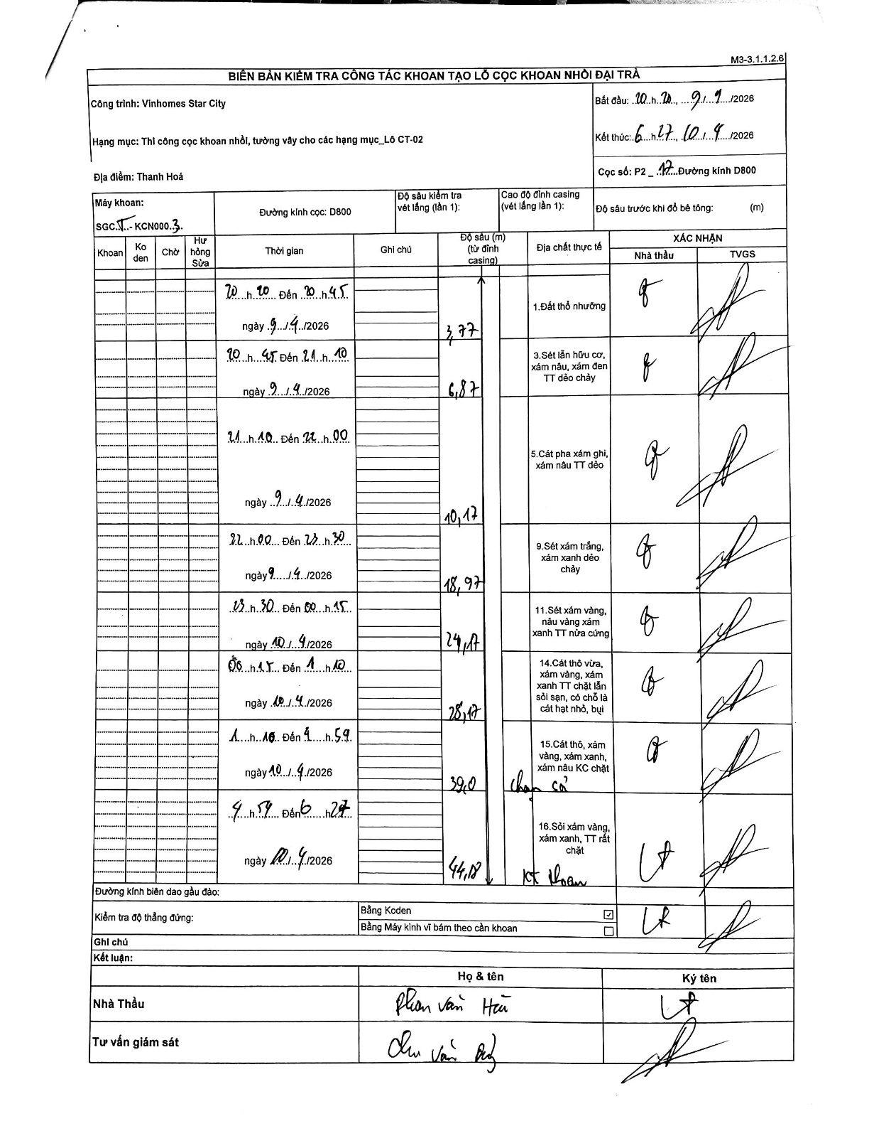
Dự án | Star City Thanh Hóa
Hạng mục | Thi công cọc khoan nhồi, tường vây cho các hạng mục_Lô CT-02
Tên bộ phận | Hạng mục_Lô CT-02
Số hiệu cọc | P2-12
Tên Máy khoan | SGC-KCN0003
Đường kính | D800
Bắt đầu thi công | 20:20 09/04/2026
Kết thúc thi công | 06:27 10/04/2026

Địa chất TT | Đường kính | Mô tả lớp thiết kế | Từ (h) | Đến (h) | Cao độ từ | Cao độ đến | T.Gian (h) | Dài (m) | V (m/h) | Ghi chú
1. Đất thổ nhưỡng | D800 | Đất thổ nhưỡng | 20:20 09/04/2026 | 20:45 09/04/2026 | 0 | -3.77 | 0.42 | 3.77 | 9.05
2 | D800 | Sét lẫn hữu cơ, xám nâu, xám đen TT dẻo chảy | 20:45 09/04/2026 | 21:10 09/04/2026 | -3.77 | -6.87 | 0.42 | 3.1 | 7.44
3 | D800 | Cát pha xám ghi, xám nâu TT dẻo | 21:10 09/04/2026 | 22:00 09/04/2026 | -6.87 | -10.17 | 0.83 | 3.3 | 3.96
4 | D800 | Sét xám trắng, xám xanh dẻo chảy | 22:00 09/04/2026 | 23:30 09/04/2026 | -10.17 | -18.97 | 1.5 | 8.8 | 5.87
5 | D800 | Sét xám vàng, nâu vàng xám xanh TT nửa cứng | 23:30 09/04/2026 | 00:15 10/04/2026 | -18.97 | -24.17 | 0.75 | 5.2 | 6.93
6 | D800 | Cát thô vừa, xám vàng, xám xanh TT chặt lẫn sỏi sạn, có chỗ là cát hạt nhỏ, bụi | 00:15 10/04/2026 | 01:10 10/04/2026 | -24.17 | -28.17 | 0.92 | 4 | 4.36
7 | D800 | Cát thô, xám vàng, xám xanh, xám nâu KC chặt | 01:10 10/04/2026 | 04:59 10/04/2026 | -28.17 | -39 | 3.82 | 10.83 | 2.84 | chạm sỏi
8 | D800 | Sỏi xám vàng, xám xanh, TT rất chặt | 04:59 10/04/2026 | 06:27 10/04/2026 | -39 | -44.18 | 1.47 | 5.18 | 3.53 | kết thúc khoan

ẢNH BIÊN BẢN GỐC

